Sortenvergleich
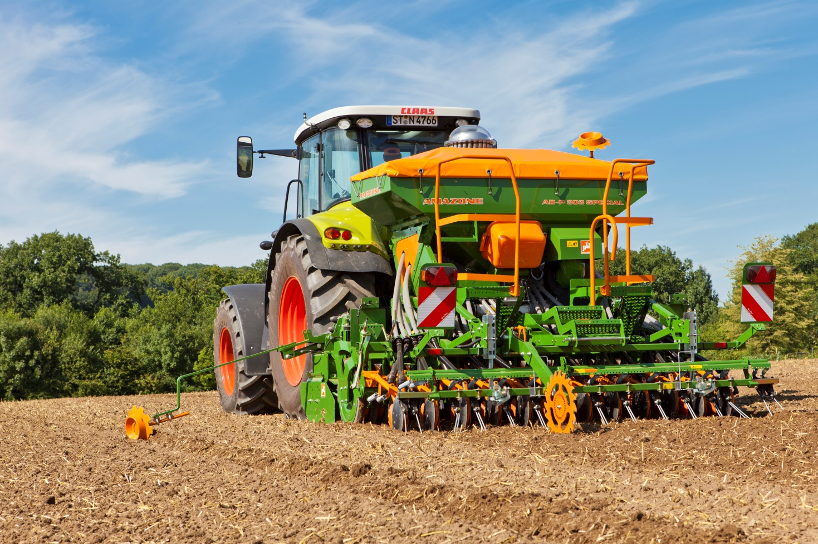
Getreideaussaat 2016: Gerstensorten vergleichen
 | bitte Sorte auswählen! | bitte Sorte auswählen!
Eigenschaften, Gesundheit |  |  | Ertragsaufbau, -potenzial
Hauptfrucht | siehe Aussaatstärke | Beschreibende Sortenliste BSL | Sorten | California | Albertine
Sorten - Top-5 | Übersicht | siehe Aussaatstärke | 1
Ährenschieben | 5 | 5 | Bestandesdichte | 8 | 7
Reife | 6 | 6 | Kornzahl/Ähre | 2 | 3
Pflanzenlänge | 4 | 4 | Tausendkornmasse | 7 | 6
Auswinterung | 5 | 5 | Kornertrag Stufe 1 | 7 | 6
Lager | 4 | 3 | Kornertrag Stufe 2 | 6 | 6
Halmknicken | 3 | 3 | Marktwareanteil | 7 | 6
Ährenknicken | 3 | 3 | Vollgersteanteil | 6 | 4
Mehltau | 4 | 5 | Hektolitergewicht | 6 | 6
Netzflecken | 4 | 5 | Eiweißgehalt | 3 | 2
Rhynchosporium | 4 | 4 | sonstiges | 0 | 0
Zwergrost | 5 | 4
zur Facebook-Seite
Gelbmosaikvirus | r1 | r1 | Quelle: | Beschreibende Sortenliste 2016
 | Top-5-Sorte | Vergleichssorte
HIER Analyse- Tools
GRATIS testen!
Mehr AGRAR-TOOLS
auf Youtube
zur Homepage

© Copyright: Möller Agrarmarketing e.K.
Diese Datei ist urheberrechtlich geschützt.

